상품제안서
엑티몬 숏 스트랩15W 고속 맥세이프 보조배터리5000mAh | 상품코드: F31070

 |  |  |  |  |  |  | 02-412-0044 | www.easy1.co.kr
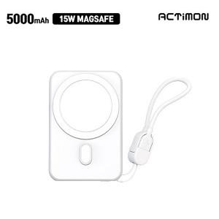

【상세/제작정보】 | 1BOX 입수량 50EA

【인쇄/포장옵션】 | 레이저, 풀칼라 / 포장지포장

【공급단가】 | 수량 | 50~ | 100~ | 300~ | 500~ | 1,000~
*VAT별도 | 단가 | 10,930원 | 10,760원 | 10,500원 | 10,230원 | 10,060원

【상품 URL】 | http://www.easy1.co.kr/src/goods_detail.php?gdno=31070

